Sheet1
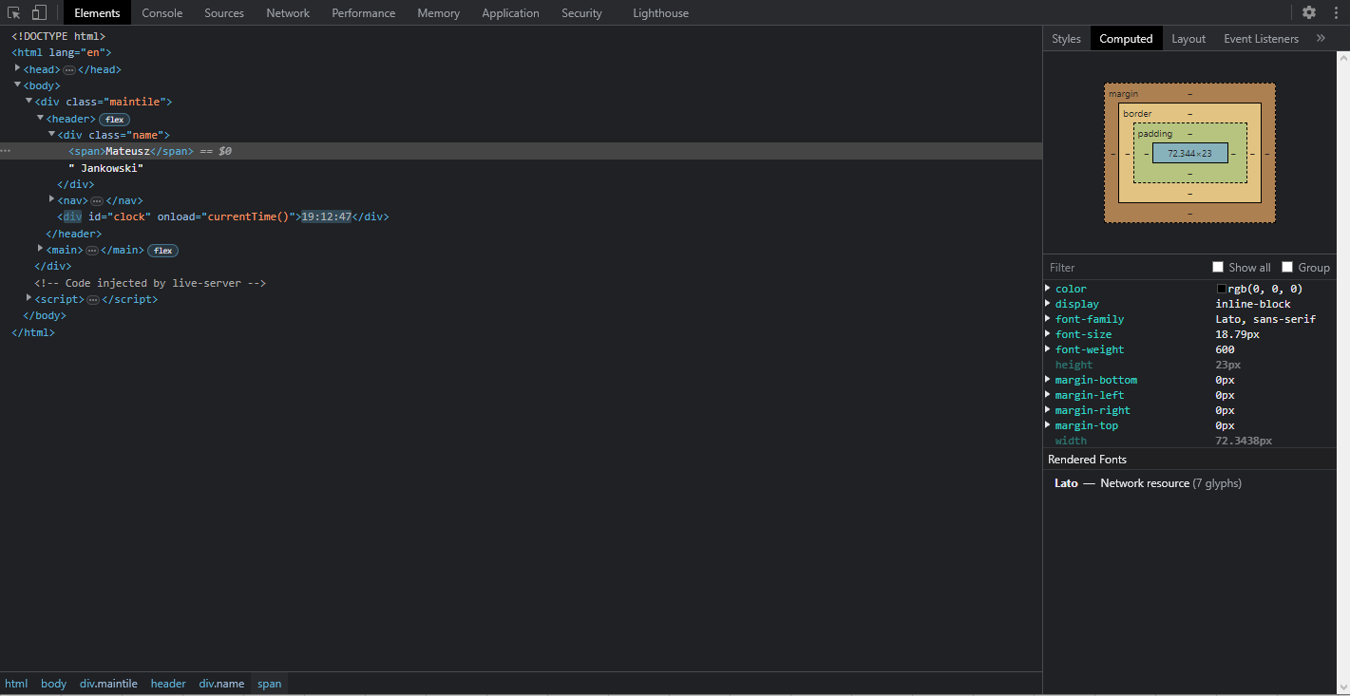
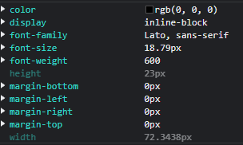

Numer | 7
Wykonawca testu | Mateusz Jankowski
Data wykonania
Rodzaj testu | Test interfejsu
Nazwa testu | Test sprawdzający cechy czcionki imienia i nazwiska w nagłówku
Priorytet | Niski
Podstawa testu | Wymagania klienta
Opis | Klient chce, aby czcionka imienia była pogrubiona. Czcionka ma spełniać też inne wymagania.

Oczekiwany rezultat | Czcionka ma mieć rozmiar [19px] oraz być czarna [#000000]. Imię ma mieć grubość [600], a nazwisko [400].

Otrzymany rezultat | Zgodny z oczekiwanymi rezultatami.

Załączniki | Zrzuty ekranu.

